Sheet1
 |  |  | 实验分析报告

实验名称： |  |  |  |  |  |  | 耗时：

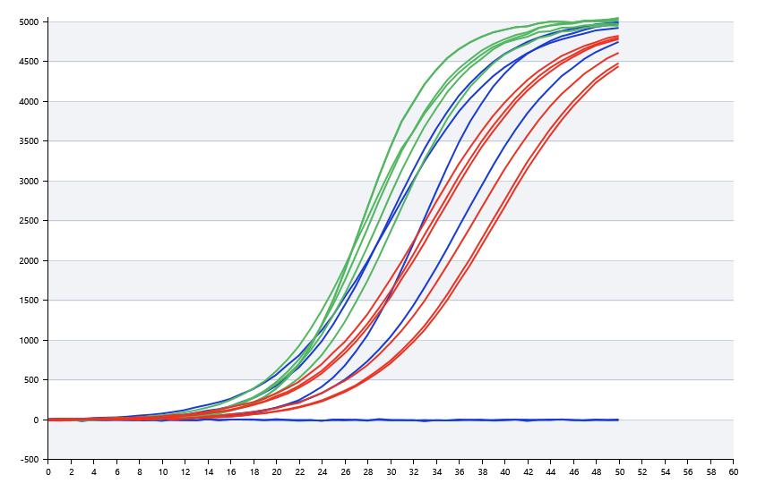

A | 1 | 2 | 3 | 4 | 5 | 6 | 7 | 8
： | 19.863726436 | 21.283720311 | 25.012423972 | 26.246754253
： | 20.812613778 | 22.028162581 | 20.585663796 | 20.292509635
： | 0 | 19.588855758 | 21.323963179 | 19.787815356
： | 22.586866563 | 26.867023326 | 28.343103163 | 23.62581932

B | 1 | 2 | 3 | 4 | 5 | 6 | 7 | 8
： | 0 | 0 | 0 | 42.426105756
： | 21.314698669 | 21.026120151 | 19.968904285 | 20.540858563
： | 20.423891545 | 20.459910513 | 20.336024482 | 20.352748207
： | 28.449900465 | 23.306640866 | 38.241804448 | 21.341861504

 |  |  |  |  |  | 日 期：

 |  |  |  |  |  | 操 作 人：

